Sheet1
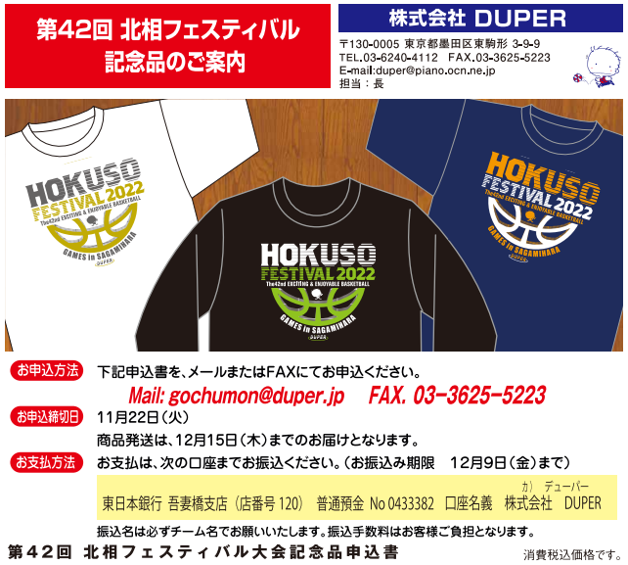

チーム名 |  |  |  |  | 担当者様名
 | 〒 |  |  |  | TEL
発送先ご住所

アイテム | カラー | ３S | SS | S | M | L | LL | ３L | 計
（サイズ目安 身長） |  | 135～ | 145～ | 155～ | 165～ | 170～ | 175～ | 180～
 |  | 145ｃｍ | 155ｃｍ | 165ｃｍ | 175ｃｍ | 180ｃｍ | 185ｃｍ | 190ｃｍ
Ｔシャツ | ホワイト |  |  |  |  |  |  |  | 0
¥2,300 | ブラック |  |  |  |  |  |  |  | 0
 | ネイビー |  |  |  |  |  |  |  | 0
ロングスリーブシャツ | ホワイト |  |  |  |  |  |  |  | 0
¥2,800 | ブラック |  |  |  |  |  |  |  | 0
 | ネイビー |  |  |  |  |  |  |  | 0

＊ご注文合計枚数が４枚以下の場合別途で送料500円いただきます。 |  |  |  |  | 合計金額 |  | \ | 0

